Tiempos
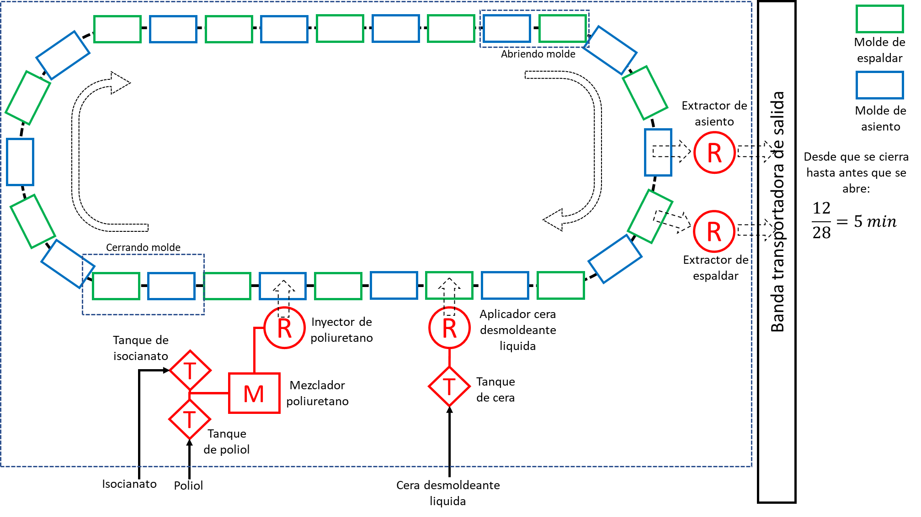
PROCESO: Moldeado de poliuretano por inyección. PRODUCCIÓN: 4 cojines / 6 min
Actividad | Descripción | Tiempo manual [seg] |  |  |  | Fuente
 |  | T. Operación | T. Manipulación de parte | T. Manipulación de herramienta | Tiempo de ciclo
Inyectar poliuretano | Preparacion inicial y final herramienta [3], Calentar el molde [3], aplicar cera de desmoldeo [1], inyectar poliuretano [1] y cerrar molde [3] | 15 | 0 | 23.81 | 38.81 | Poliuretano moldeado por inyeccion alta densidad
Curado de poliuretano (reacción exotermica) |  | 600 | 0 | 0 | 600
Retiro de pieza del molde | Abrir molde [3] y retirar pieza [2] | 0 | 10 | 6.81 | 16.81 | Poliuretano moldeado por inyeccion alta densidad
TOTAL |  |  |  |  | 655.62

PROCESO AUTOMATIZADO: Moldeado de poliuretano por inyección. PRODUCCIÓN: 24 cojines / 10min
Actividad | Descripción | Tiempo automatizado [seg] |  |  |  | Fuente
 |  | T. Operación | T. Manipulación de parte | T. Manipulación de herramienta | Tiempo de ciclo
Inyectar poliuretano |  | 10 | 0 | 19.5 | 29.5 | Automatic Robot Polyurethane Automatic Robot Polyurethane Memory Foam Pillow Making Production Line With Spraying Mould Release
Curado de poliuretano (reacción exotermica) |  | 600 | 0 | 0 | 600
Retiro de pieza del molde |  | 0 | 8 | 8 | 16
TOTAL |  |  |  |  | 645.5

